FORMULARZ OFERTY 2024
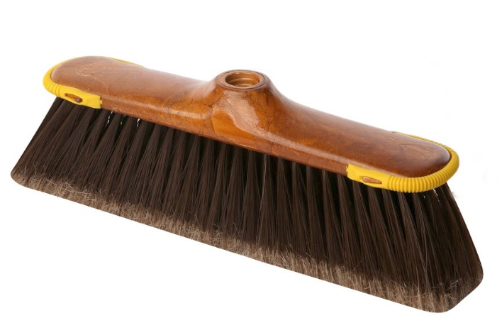
Tabela nr 1. Zestawienie artykułów
Lp. | Opis produktu | Ilość | Zdjęcie asortmentu | Cena netto/szt. [zł] | cena netto asortymentu [3x5] | podatek [VAT] | Wartość brutto [zł] [ 6X7]
1 | 2 | 3 | 4 | 5 | 6 | 7 | 8
1 | Zawieszka (kostka wc) | 50 |  |  |  |  | 0.00
2 | Papier toaletowy 3 - warstwowy biały, 150 listków na rolce (64 rolki w worku) | 150 |  |  |  |  | 0.00
3 | Papier toaletowy szary (64 rolki w worku) | 90 |  |  |  |  | 0.00
4 | Papier toaletowy Jumbo biały 2 warstwowy, celuloza 100%, kolor biały (12 szt. w op.), długość 130mb rolka | 40 |  |  |  |  | 0.00
5 | Ręcznik papierowy kuchenny 2-warstwowy (2 rolki w opakowaniu) | 40 |  |  |  |  | 0.00
6 | Ręcznik papierowy zz - kolor zielony, 35g/m^2, 4000 szt. w kartonie, cena za karton, szeroki podajnik | 150 |  |  |  |  | 0.00
7 | Ręcznik papierowy zz - kolor biały (celulozowy) 2- warstwowy, 3000 szt. w kartonie, 150 listków w pakiecie; gramatura 2x19 g/m2, cena za karton, szeroki podajnik | 120 |  |  |  |  | 0.00
8 | Płyn do mycia naczyń koncentrat "KUBUŚ" lub równoważnik - 5l | 80 |  |  |  |  | 0.00
9 | Worki na śmieci z taśmą 35l/15 szt. na rolce - kolor niebieski | 350 |  |  |  |  | 0.00
10 | Worki na śmieci z taśmą 60l/10 szt. na rolce, kolor niebieski | 280 |  |  |  |  | 0.00
11 | Worki na śmieci120l/25 szt. na rolce, kolor czarny | 90 |  |  |  |  | 0.00
12 | Płyn do dezynfekcji toalety - Domestos 5l. | 30 |  |  |  |  | 0.00
13 | Odświeżacz powietrza spray "Brait" 300 ml - różne zapachy | 50 |  |  |  |  | 0.00
14 | Odświeżacz powietrza magiczna szyszka | 2 |  |  |  |  | 0.00
15 | Odświeżacz powietrza magiczna szyszka - zapas | 35 |  |  |  |  | 0.00
16 | Gąbki do mycia naczyń 5szt./op. | 90 |  |  |  |  | 0.00
21 | Trzonek teleskopowy 150cm (zdjęcie) York kolor zielony lub równoważnik | 2 | 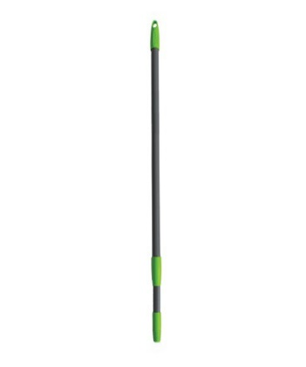 |  |  |  | 0.00
22 | Kij uniwersalny wzmocniony, wkręcany 130cm, możliwośc zawieszenia, kolor niebieski firmy "Gosia" lub równoważnik (zdjęcie) | 2 | 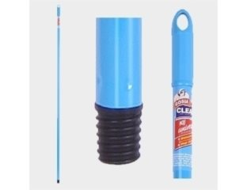 |  |  |  | 0.00
23 | Zapas mop paskowy Mikrofibra "Mister Mop" lub zamiennik o takich samych parametrach (zdjęcie) | 120 | 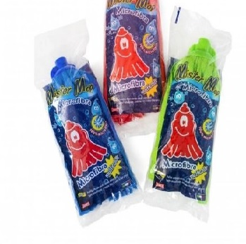 |  |  |  | 0.00
24 | Ściereczki do mycia naczyń 5szt/op. | 60 |  |  |  |  | 0.00
25 | Środek do udrożniania rur 0,5 kg granulki | 1 |  |  |  |  | 0.00
26 | Zmiotka z gumką+szufelką | 1 |  |  |  |  | 0.00
27 | Żel do dezynfekcji rąk posiadający atest 1l, PH 5-6, Skuteczność działania potwierdzona testami, zgodnie z wymogami istotnych norm europejskich DIN EN 1040, DIN EN 1275, DIN EN 1276, DIN EN 1500, DIN EN 1650, DIN EN 14348. Skład (zgodnie z INCI): Alcohol denat., Aqua, Panthenol, Glycerin, Cetyl Alcohol, Propylene Glycol, Acrylates/C10-30 Alkyl Acrylate Crosspolymer, Aminomethyl Propanol. | 1 |  |  |  |  | 0.00
28 | Żel antybakteryjny do dezynfekcji rąk posiadający atest 5l, nie wymagający spłukiwania PH 5-6, Skuteczność działania potwierdzona testami, zgodnie z wymogami istotnych norm europejskich DIN EN 1040, DIN EN 1275, DIN EN 1276, DIN EN 1500, DIN EN 1650, DIN EN 14348. Skład (zgodnie z INCI): Alcohol denat., Aqua, Panthenol, Glycerin, Cetyl Alcohol, Propylene Glycol, Acrylates/C10-30 Alkyl Acrylate Crosspolymer, Aminomethyl Propanol. | 1 |  |  |  |  | 0.00
29 | Płyn do dezynfekcji rąk 1l, na bazie alkoholu 70%, działanie wirusobójcze, bakteriobójcze, grzybobójcze. Nie wymagający spłukiwania wodą. Posiadający atest | 1
30 | Płyn do dezynfekcji rąk 5l, na bazie alkoholu 70%, działanie wirusobójcze, bakteriobójcze, grzybobójcze. Nie wymagający spłukiwania wodą. Posiadający atest | 1
31 | Szczotka ze stojakiem do czyszczenia toalety, kolor biały | 2 |  |  |  |  | 0.00
32 | Szczotka do czyszczenia toalety | 2 |  |  |  |  | 0.00
33 | Płyn do czyszczenia mebli "NUKTISHANE" poj. 5l lub równoważnik | 1 |  |  |  |  | 0.00
34 | Ściereczka wykonana z mikrofibry uniwersalna "SIDOLUX" o rozm. 40cmx40cm, tem. Prania 90 C | 2 | 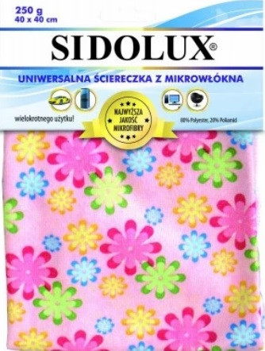 |  |  |  | 0.00
35 | Tabletki do zmywarki op. 76 szt. "SOMAT" lub zamiennik | 1 |  |  |  |  | 0.00
36 | Velleda ultra max (kij ze stelażem+mop) (zdjecie) | 1 | 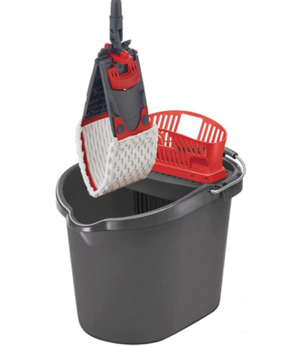 |  |  |  | 0.00
37 | Wiadro do Vielledy ultra max z wyciskaczem. (Zdjecie) | 1 |  |  |  |  | 0.00
38 | Zapas do Velledy ultra max (zdjecie) | 10 |  |  |  |  | 0.00
39 | NANO ORANGE VC 241 firmy "VOIGT" 10L lub równoważnik. Środek do mycia płytek ceramicznych, szkliwionych, gresu polerowanego, PCV, linoleum. Skład <5% niejednorodnych środków powierzchniowo czynnych, < 5% EDTA i jego soli , alkohole, substancje wspomagające, barwiące i zapachowe. PH 6-8, KONCENTRAT | 10 |  |  |  |  | 0.00
40 | EROLcid G 491 10l lub zamiennik. Specjalistyczny środek o niskim pH na bazie kwasu fosforowego do czyszczenia gruntownego i intensywnego nawierzchni mikroporowatych, odpornych na działanie kwasów. | 10 |  |  |  |  | 0.00
41 | JAX 25 10l lub równoważnik do mycia szyb. Gotowy do użycia środek do mycia szyb | 10 |  |  |  |  | 0.00
42 | BRUDPUR VC 242 10L firmy "VOIGT" lub równoważnik Skoncentrowany, silny środek do gruntownego mycia i usuwania tłustych zabrudzeń z powierzchni odpornych na działanie alkaliów. <5% niejonowych środków powierzchniowo czynnych, <5% anionowych środków powierzchniowo czynnych, <5% fosforanów, <5% fosfonianów, <5% EDTA i jego soli, metakrzemian sodu, glikole, substancje barwiące i zapachowe. | 5 |  |  |  |  | 0.00
43 | PANELIN VC 300 10L firmy "VOIGT" lub równoważnik skoncentrowany, antystatyczny środek do mycia paneli podłogowych i ściennych. Usuwa kurz, brud oraz plamy i zatłuszczenia. <5% niejonowych środków powierzchniowo czynnych, <5% anionowych środków powierzchniowo czynnych, związki polimerowe, alkohole, substancje wspomagające, barwniki i kompozycje zapachowe: AMYL CINNAMAL, LINALOOL. | 6 |  |  |  |  | 0.00
44 | "BUCASAN TRENDY" 10L T464 firmy buzil, płyn do mycia toalet i łazienki | 10 |  |  |  |  | 0.00
45 | Płyn do mycia łazienek JAX Professional 31, 1L | 2 |  |  |  |  | 0.00
46 | Czyściwo przemysłowe o średnicy 28 cm, szerokość 26cm; 2 warstwowe, surowiec 100% celuloza, kolor biały, ilość listków w rolce 960, gramatura 2 x 18 g/m². 1 SZT. | 20 |  |  |  |  | 0.00
47 | Mydło w płynie antybakteryjne 5l; gęstość względna 1,02-1,05g/cm3, PH 6-8,5, SKŁAD: Etoksylowane, siarczanowe alkohole C12-C14≤8 Koncentrat perłowy | 10 |  |  |  |  | 0.00
48 | JAX 10- Odkamieniacz do czajnika elektrycznego (SASZETKI) | 10 |  |  |  |  | 0.00
49 | Worki na śmieci łazienkowe 12l/48 szt. na rolce | 1 |  |  |  |  | 0.00
50 | Kij teleskopowy 2*1,25m do zmywaka wg. zdjęcia | 1 |  |  |  |  | 0.00
51 | zamiatacz z kijem (zamiatacz 30 cm) | 5 |  |  |  |  | 0.00
52 | sól do zmywarki 4 kg | 1 |  |  |  |  | 0.00
53 | nabłyszczacz do zmywarki 1l | 1 |  |  |  |  | 0.00
54 | odkamieniacz w plynie do expresu do kawy 250ml | 1 |  |  |  |  | 0.00
55 | szufelka metalowa np. York | 10 |  |  |  |  | 0.00
56 | ściągaczka z myjką do mycia okien "LEWI" 35 cm | 2 |  |  |  |  | 0.00
57 | ścierka z 100% mikrofibry 50x60 cm | 45 |  |  |  |  | 0.00
58 | odkamieniacz do zmywarek 1 l | 1 |  |  |  |  | 0.00
59 | zamiatacz o wymiarach 40cm, skos, włókno sztuczne z domieszką PVC oprawa z tworzywa sztucznego, (zdjęcie) REGINA BRAZ | 10 |  |  |  |  | 0.00
60 | zamiatacz o wymiarach 50 cm włókno naturalne z domieszką włosia sztucznego oprawa drewniana, (zdjęcie) | 10 | 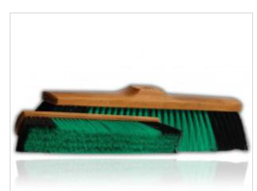 |  |  |  | 0.00
61 | Szczotka ryżowa wkręcana 27x4,5x7,5 cm (zdjęcie) | 2 |  |  |  |  | 0.00
62 | wiadro z okragłym wyciskaczem (zdjęcie) | 3 | 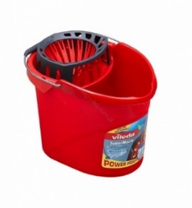 |  |  |  | 0.00
63 | JAX 55 lub równoważnik o poj. 10l. Skoncentrowany środek o silnych właściwościach czyszczących do gruntownego mycia mocno zabrudzonych powierzchni. | 7 |  |  |  |  | 0.00
64 | Pompka dozująca do baniaków 10l | 8 |  |  |  |  | 0.00
65 | SUMA

